Instrucciones
Hoja "Datos": los datos de un curso (Nombres, Fechas, Horas etc...) se insertan en la hoja Datos.

Hoja "Calendario": Aquí se crea en automático el Calendario según lo que hemos puesto en la Hoja "Datos"

Cuadro "Nombres (UF, UA, ...) y "Horas"
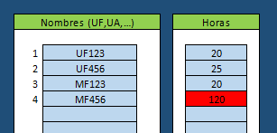
Aquí ponemos los nombre de las Unidades, Módulos etc... y las horas correspondientes

En este ejemplo, la UF123 de 20 horas, la UF456 de 25 horas etc...

Valores superiores a 90 se marcan en rojo

No supere los 7 u 8 caracteres para una mejor visualización del calendario

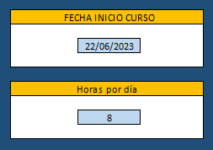
Cuadro "FECHA INICIO CURSO" y "Horas por dia"

Fecha de inicio curso: Aquí simplemente se pone la fecha de inicio del curso (debe ser un día laboral)

Horas por día: quí ponemos el número de horas trabajadas por día (de 2 a 8)

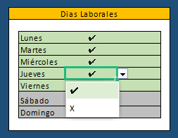
Cuadro "Dias Laborales"

Aquí definimos los dias laborales. Podemos por ejemplo decidir que el miércole no se trabaja seleccionando X

Cuadro "CALENDARIO"
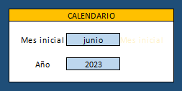
La Hoja "Calendario" mostrará siempre 12 meses. El mes inicial lo definimos aquí

Normalmente se pondrá el mes de inicio del curso

Si el curso empeza el 10 de Junio pero te gusta ver un calendario que empieza en enero, aquí pon enero

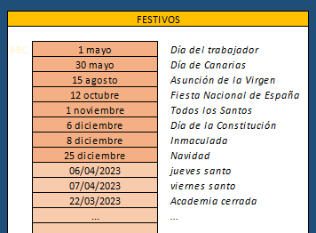
Cuadro "FESTIVOS"

Aquí aparecen los días predeterminados festivos

Si quieres, puedes añadir otros. Por ejemplo jueves y vierne santo o un dia que la academia está cerrada

A lado de la fecha puedes poner un comentario

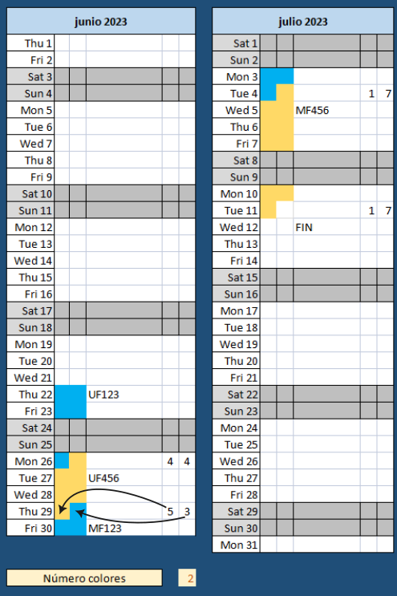
Hoja Calendario

Aquí se crea el Calendario según lo que hemos puesto en la Hoja "Datos"

El resultado será algo paracido a esta imagen

A lado de cada bloque aparece el nombre que pusimos en el cuadro "Nombres UF, UA, ..."

Cuando un bloque termina sin utilizar todas las horas laborales del día,
las últimas dos columnas muestran el número de horas utilizado

En este ejemplo, la UF456 empeza el Mon 26 de junio con 4 horas y termina el Thu 29 con 5 horas
El mismo día (Thu 29 de junio) empeza el MF123 con 3 horas
El curso acaba el Tue 11 de julio utilizando una sola hora, 7 horas libres (el día laboral aquí es de 8 horas)

En la casilla"Número de colores" podemos seleccionar el número de colores utilizado por los bloques.

Contraseña

Si quieres desproteger el documento, la contraseña es 123 (pero cuidado, sin protección es muy fácil borrar fórmulas sin querer)

ERRORES

Cuando encuentras un error de visualización, cálculo de días/horas etc. envíame la hoja con los datos que lo produce e indica el software utilizado (MS Excel/Wps Office) y su versión

